P1
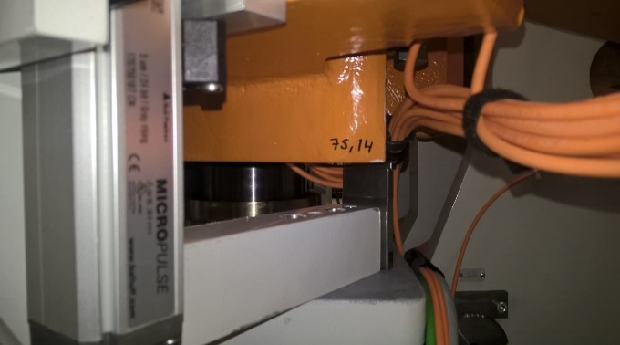
 | AU-270
DETALLE PARA EL NIVELADO DE LAS ENGRAPADORAS

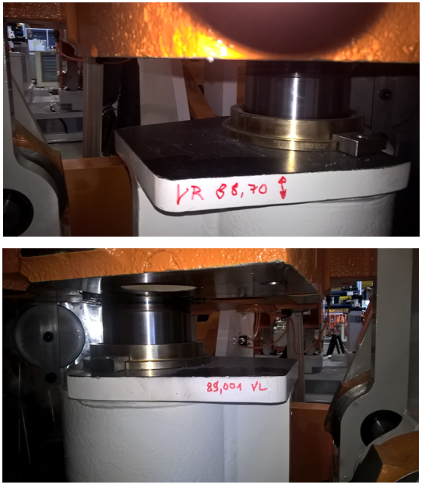
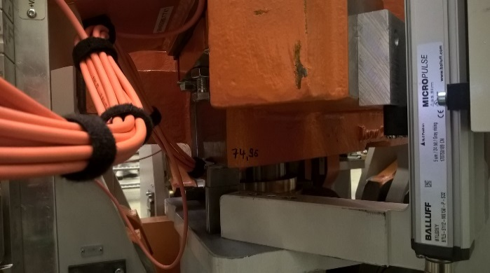

 |  | OP | Bemi-Nr | Altura
 |  | THL
 |  | THR
 |  | TVL
 |  | TVR

P2
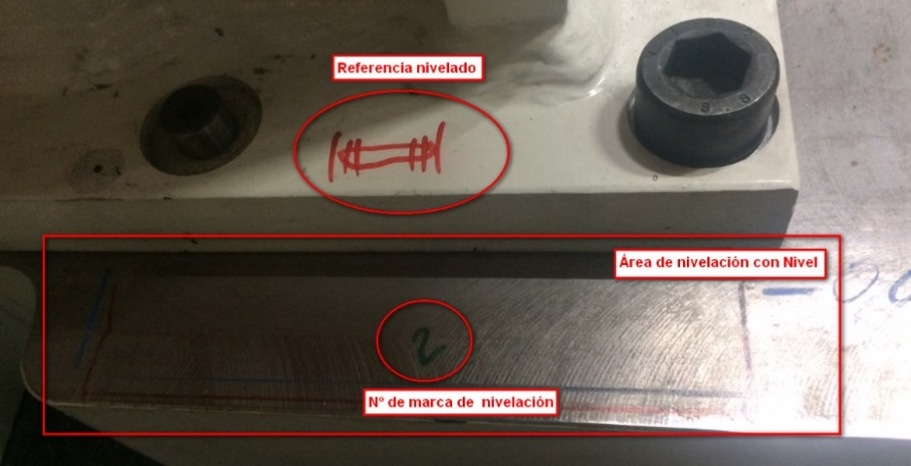
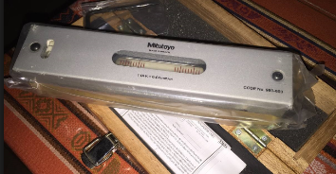
 | AU-270
DETALLE PARA EL NIVELADO DE LAS ENGRAPADORAS

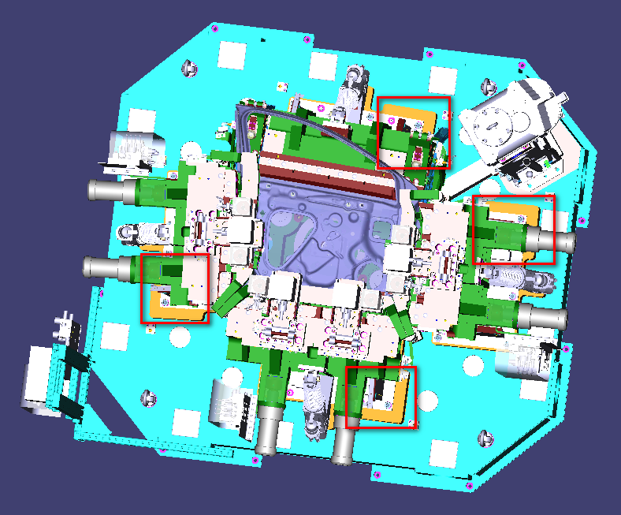
Con el nivel de precisión se ha marcado y numerado en las esquinas de las engrapadoras la posición y la toma de medidas para una correcta nivelación. En las siguientes imágenes se aprecia la posición de la gota en el nivelado de ***** que hay que tomar como referencia para nivelar en *****.

THL
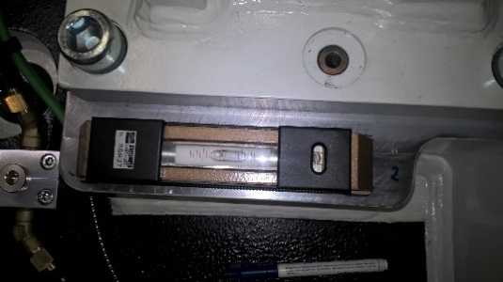
 | AU-270
DETALLE PARA EL NIVELADO DE LAS ENGRAPADORAS

Op | Bemi-Nr | Op | Bemi-Nr
THL | 49-57D 323831 | THL | 49-57D 323831
Punto: | 4 | Punto: | 5
Posición: | No en posición | Posición: | No en posición

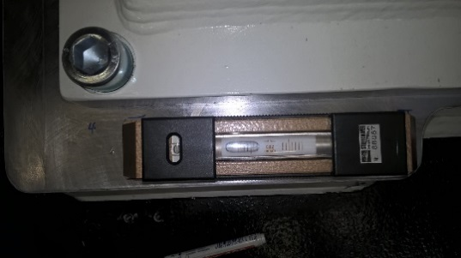
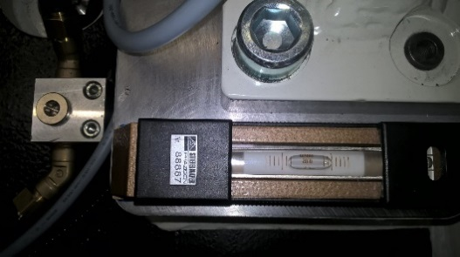

Op | Bemi-Nr | Op | Bemi-Nr
THL | 49-57D 323831 | THL | 49-57D 323831
Punto: | 6 | Punto:
Posición: | Centrado completo | Posición: | Desplazado

THR
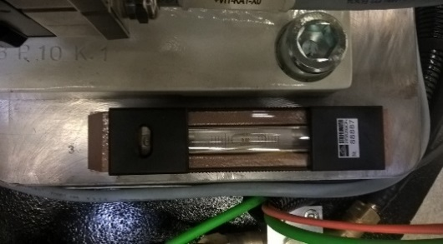
 | AU-270
 | DETALLE PARA EL NIVELADO DE LAS ENGRAPADORAS

Op | Bemi-Nr | Op | Bemi-Nr
THR | 49-57D 323831 | THR | 49-57D 323831
Punto: | 1 | Punto: | 2
Posición: | Centrado | Posición: | Centrado completo

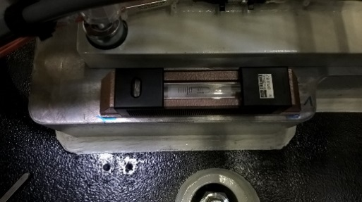
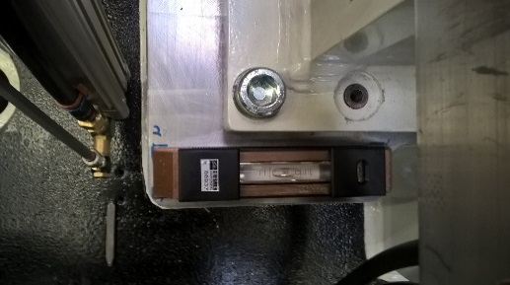

Op | Bemi-Nr | Op | Bemi-Nr
THR | 49-57D 323831 | THR | 49-57D 323831
Punto: | 3 | Punto:
Posición: | Centrado | Posición: | Centrado

TVR
 |  | AU-270
 | DETALLE PARA EL NIVELADO DE LAS ENGRAPADORAS

Op | Bemi-Nr |  | Op | Bemi-Nr
TVR | 49-57D 326594 |  | TVR | 49-57D 326594
Punto: | 1 |  | Punto: | 2
Posición: | Desplazado |  | Posición: | Desplazado

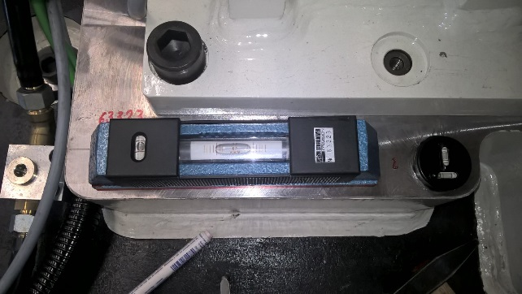

Op | Bemi-Nr |  | Op | Bemi-Nr
TVR | 49-57D 326594 |  | TVR | 49-57D 326594
Punto: | 3 |  | Punto: | 4
Posición: | Centrado |  | Posición: | Desplazado

